tutorial import
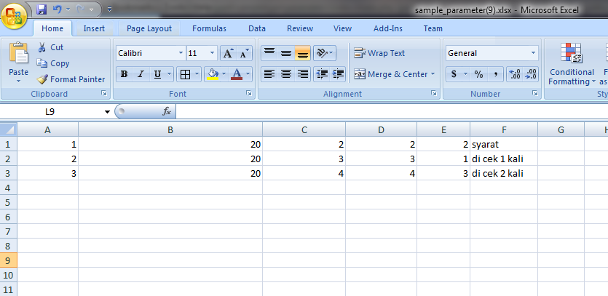
a. tutorial export parameter | # hasil export excel

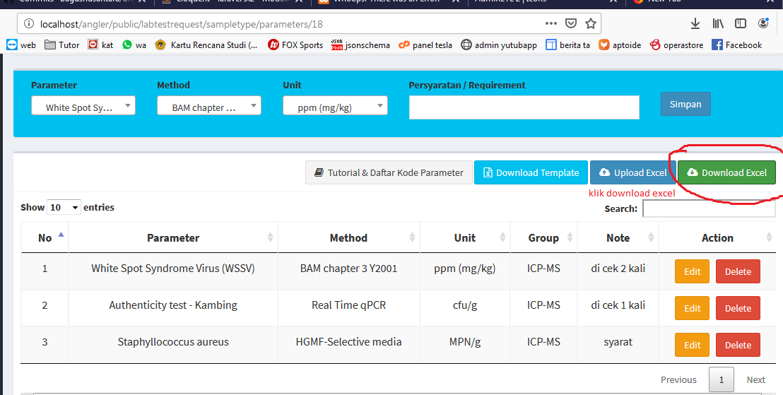
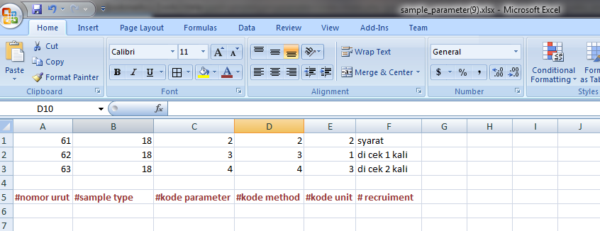

b. tutorial import parameter

siapkan file excel yang mau diimport sesuikan kolom ke2 dengan angka dibelakang url
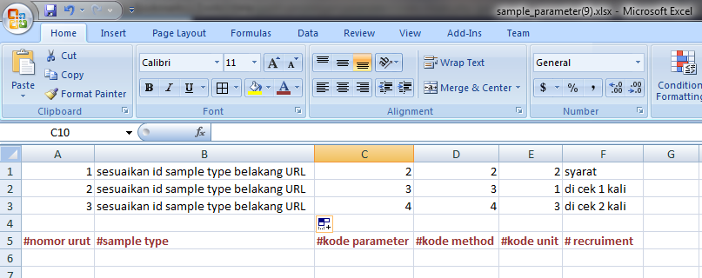

angka dibelakang url = 20
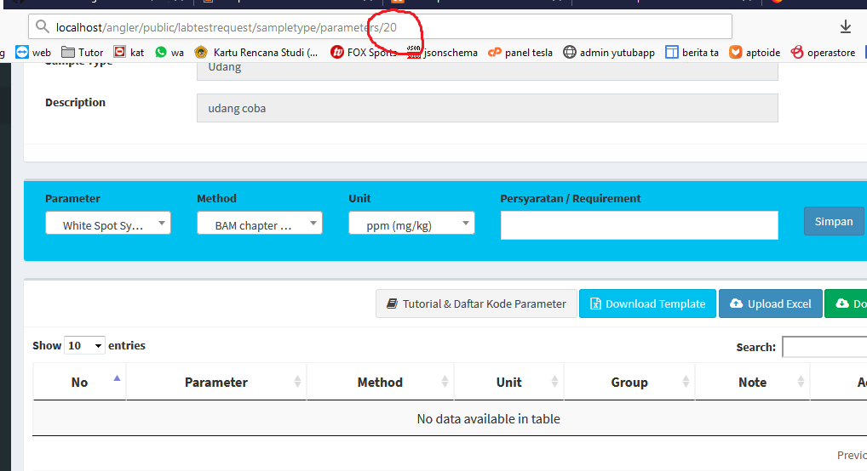

file excel yang akan diimport menjadi

